Tab 1
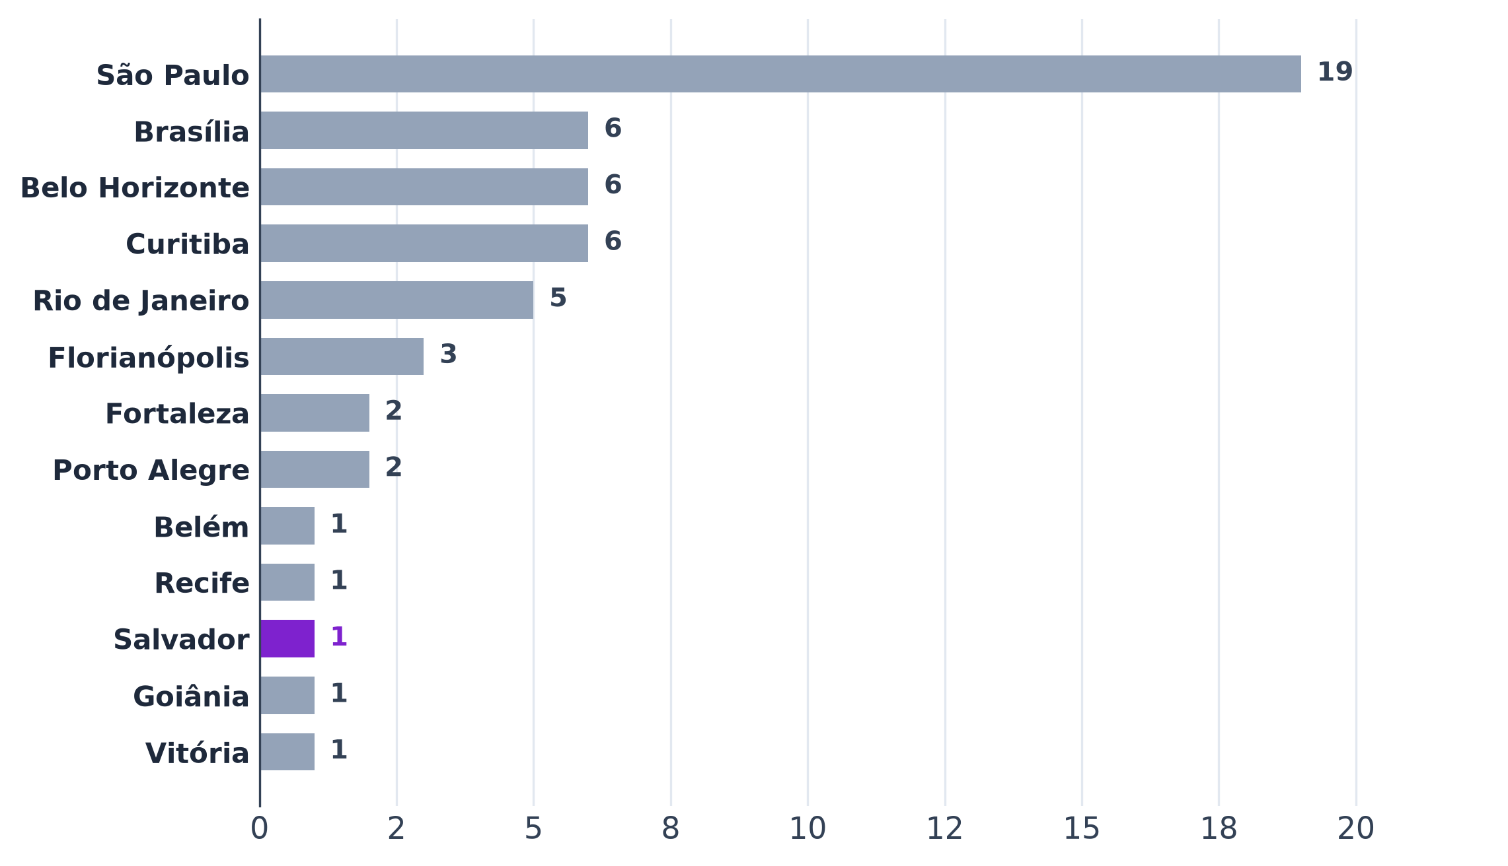
Tabela 1 – Casas do B1 por região e metrópole
Região | Metrópole | Casas | % do total
Norte | Belém
Nordeste | Fortaleza
Nordeste | Recife
Nordeste | Salvador
Centro-Oeste | Brasília
Centro-Oeste | Goiânia
Sudeste | São Paulo
Sudeste | Belo Horizonte
Sudeste | Rio de Janeiro
Sudeste | Vitória
Sul | Curitiba
Sul | Florianópolis
Sul | Porto Alegre
Total
Conferência (total − casas da base; deve ser 0)
Fonte: B1, Google Places API (09/2026 e 15/10/2026), coletor de entorno do Google Maps (15/10/2026), Instagram (01/09 a 01/10/2026) e cardápios
Nota: cada casa conta uma vez, na metrópole do endereço.

Tab 3
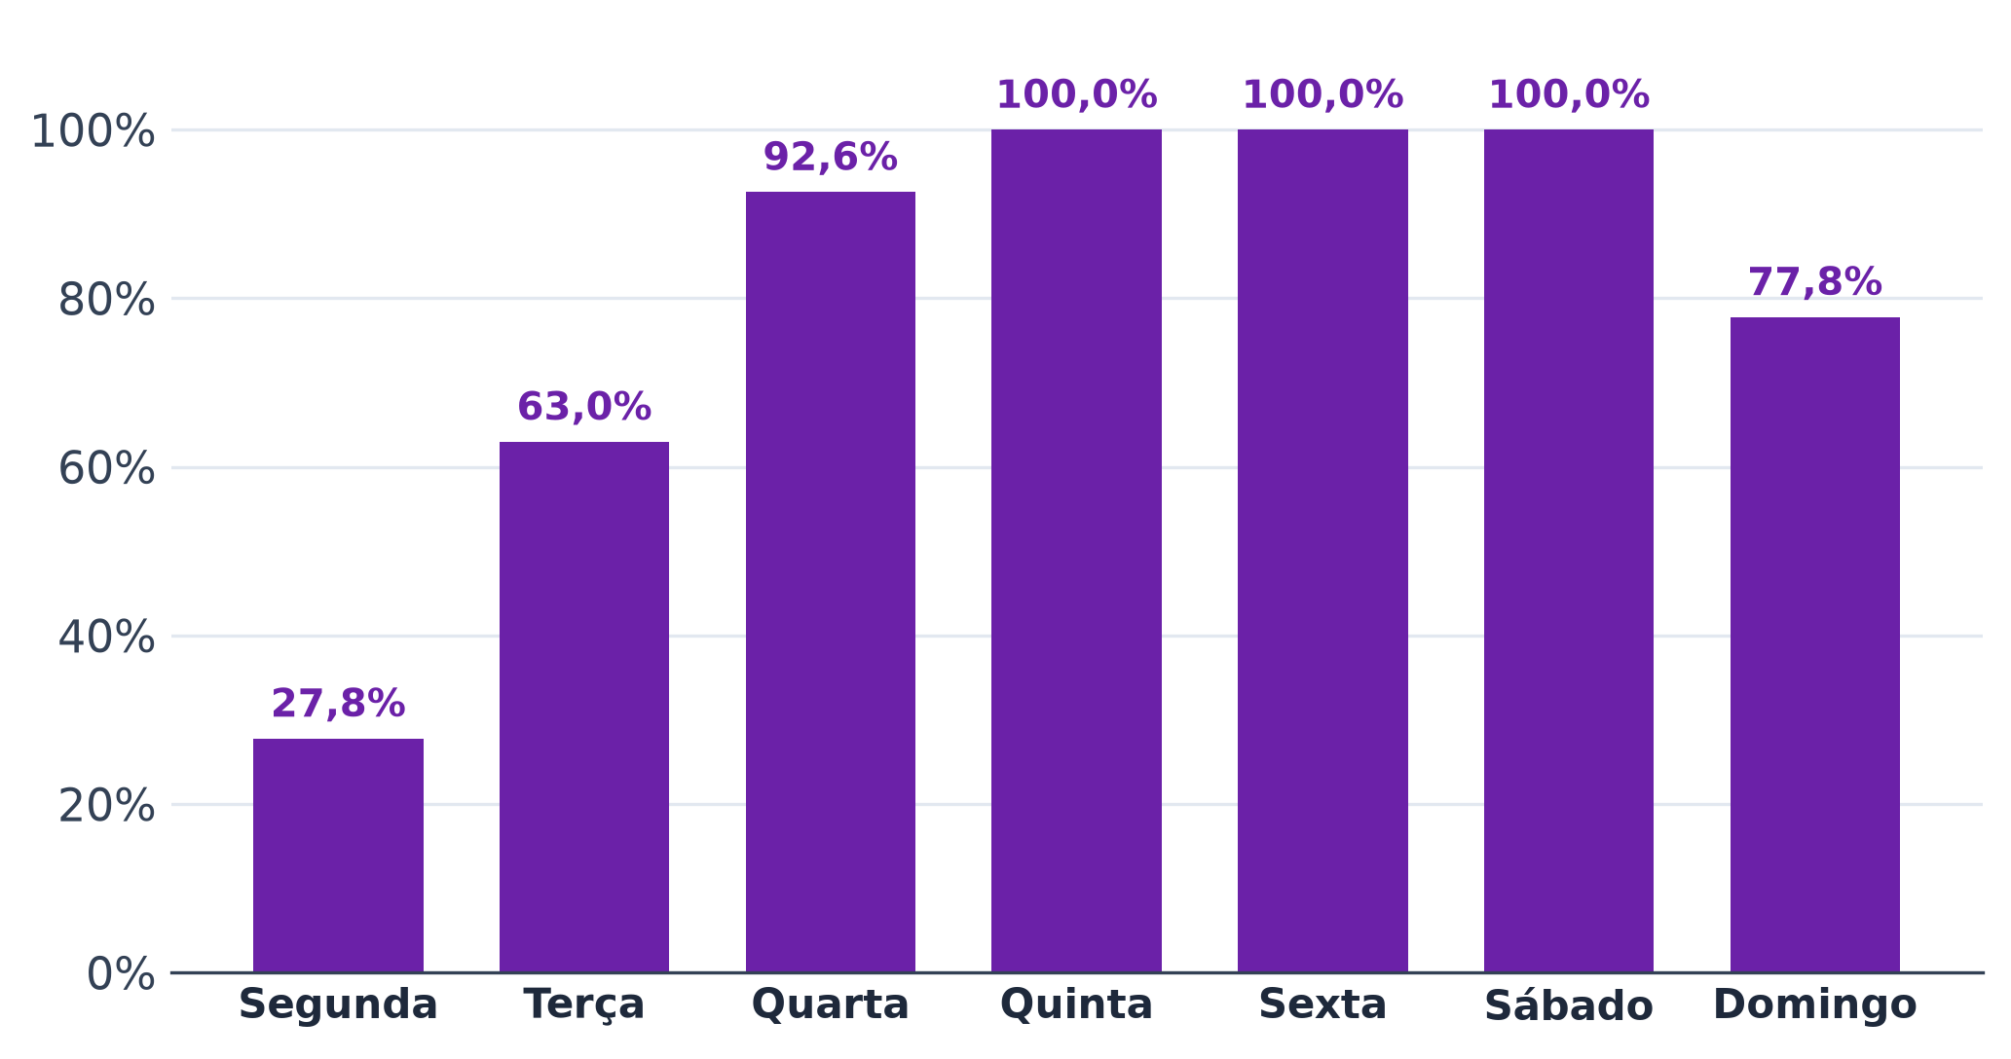
Tabela 3 – Dias de funcionamento
Dia | Casas que abrem | Casas com horário | % das casas
Segunda
Terça
Quarta
Quinta
Sexta
Sábado
Domingo
Fonte: B1, Google Places API (regularOpeningHours, 15/10/2026)
Nota: contagem não exclusiva (cada casa abre em vários dias); cada linha tem o próprio total.

Tab 4
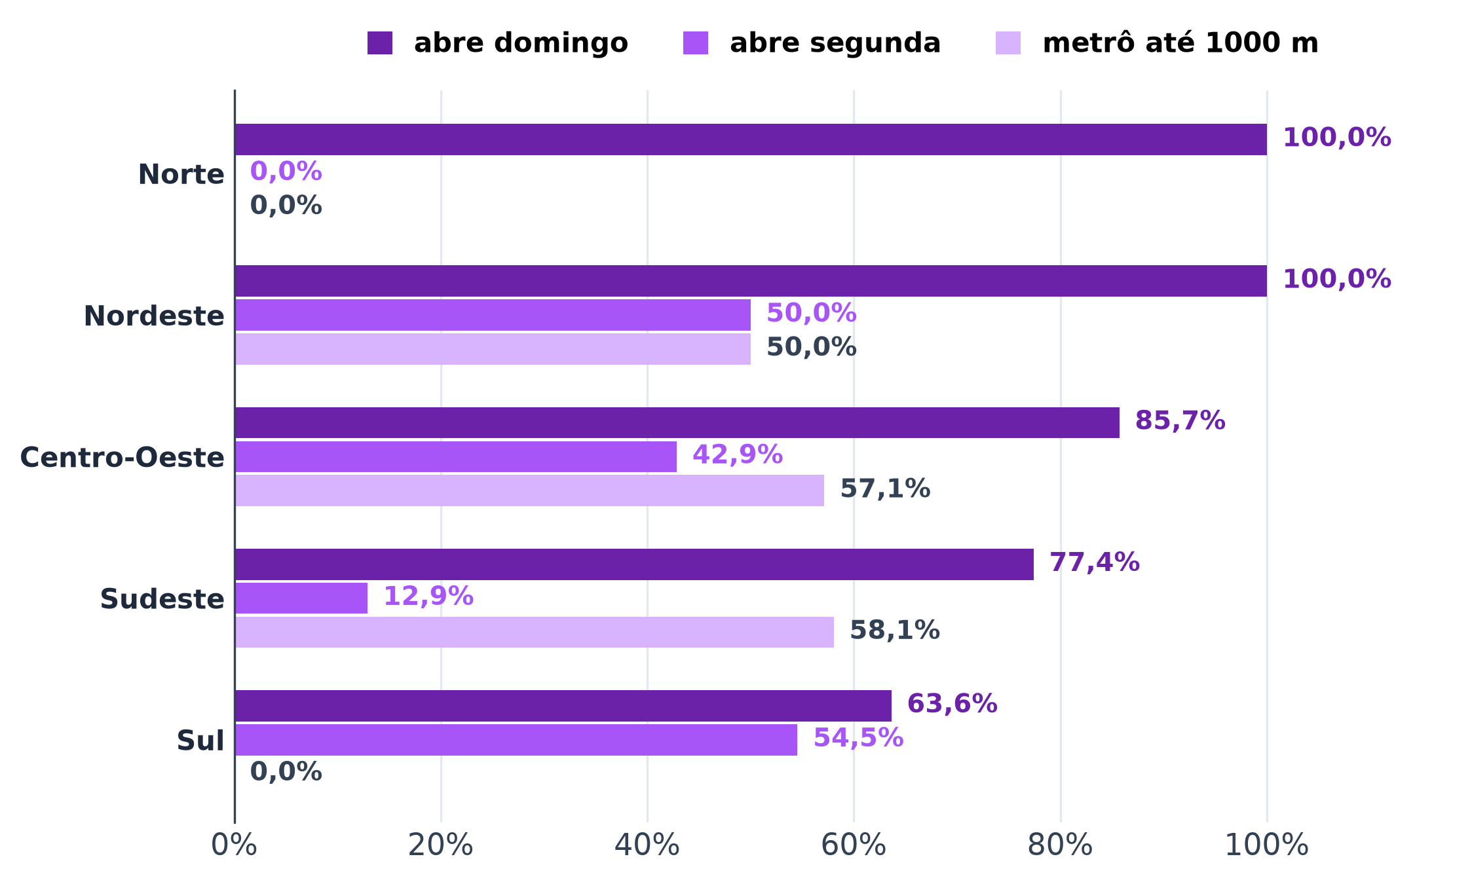
Tabela 4 – Painel por região
Região | casas | nota (mediana) | horas abertas por semana (média) | abre domingo (%) | abre segunda (%) | metrô até 1000 m (% das casas) | seguidores (mediana) | casas com consumo | consumo mediano (mediana, R$) | casas com cesta completa | cesta completa mediana (mediana, R$)
Norte
Nordeste
Centro-Oeste
Sudeste
Sul
Total
Fonte: B1, Google Places API (09/2026 e 15/10/2026), coletor de entorno do Google Maps (15/10/2026), Instagram (01/09 a 01/10/2026) e cardápios
Nota: medianas calculadas só entre as casas com dado. Consumo = bebida + entrada ou prato, nas casas com os dois no cardápio; cesta completa = consumo + couvert, só nas casas com couvert encontrado (couvert não encontrado não entra como 0).

Tab 5
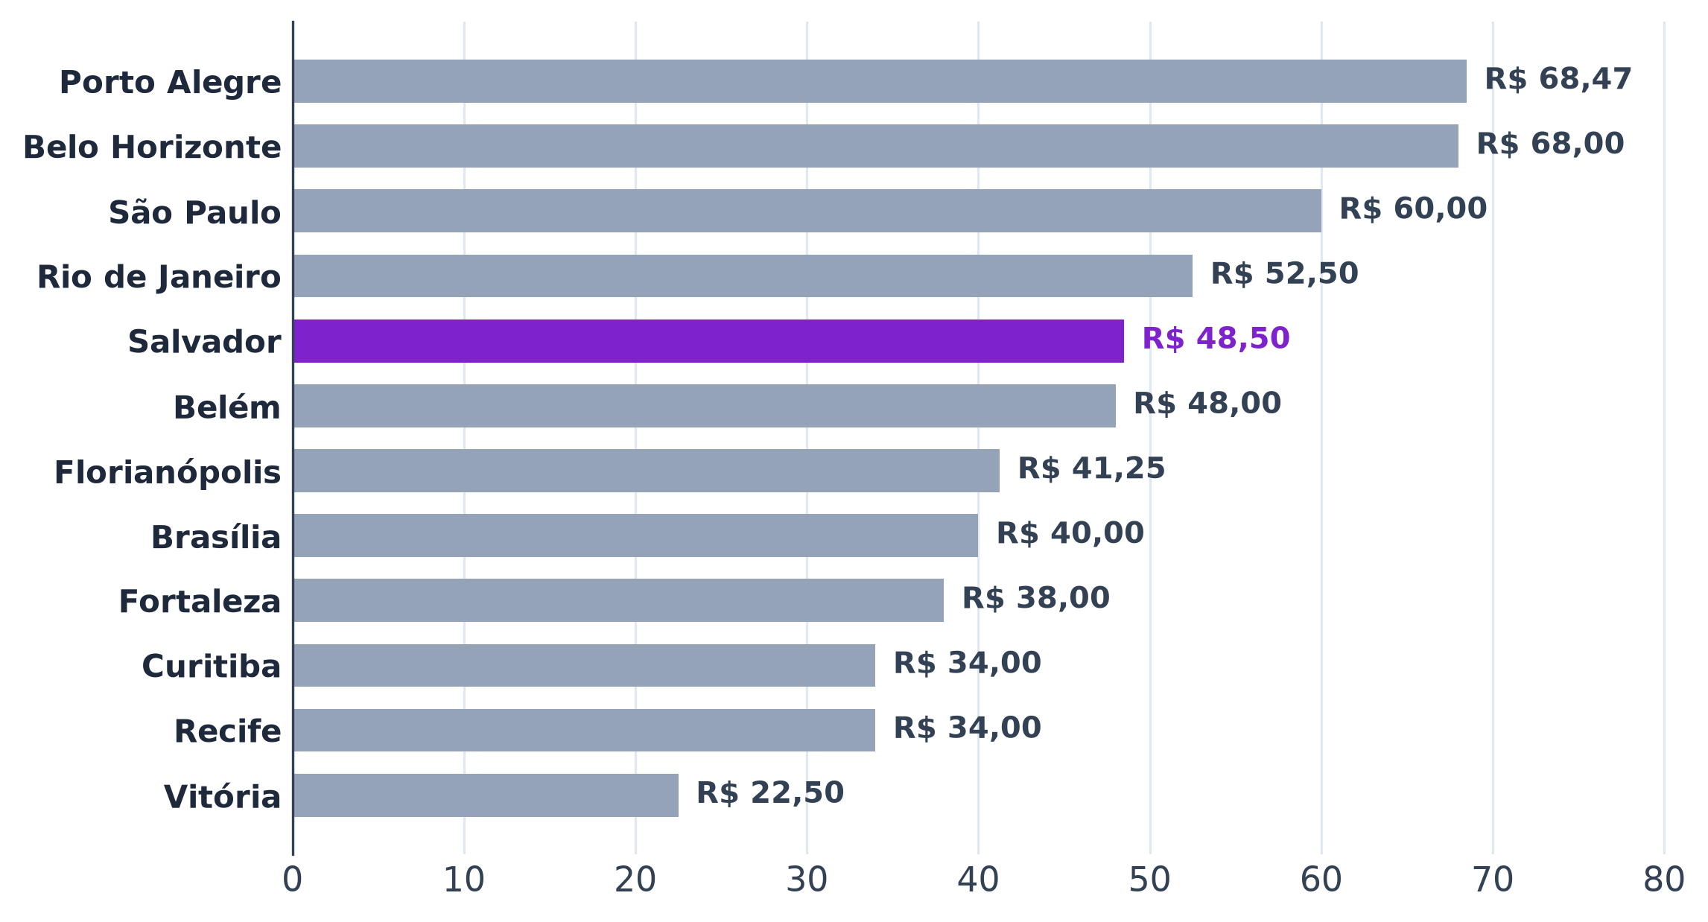
Tabela 5 – Painel por metrópole
Metrópole | Região | casas | nota (mediana) | horas abertas por semana (média) | abre domingo (%) | abre segunda (%) | metrô até 1000 m (% das casas) | seguidores (mediana) | casas com consumo | consumo mediano (mediana, R$) | casas com cesta completa | cesta completa mediana (mediana, R$)
Belém | Norte
Fortaleza | Nordeste
Recife | Nordeste
Salvador | Nordeste
Brasília | Centro-Oeste
Goiânia | Centro-Oeste
Belo Horizonte | Sudeste
Rio de Janeiro | Sudeste
São Paulo | Sudeste
Vitória | Sudeste
Curitiba | Sul
Florianópolis | Sul
Porto Alegre | Sul
Total
Fonte: B1, Google Places API (09/2026 e 15/10/2026), coletor de entorno do Google Maps (15/10/2026), Instagram (01/09 a 01/10/2026) e cardápios
Nota: o gráfico mostra a mediana do consumo mediano das casas com consumo em cada metrópole; metrópoles sem consumo ficam fora.
Consumo = bebida + entrada ou prato, nas casas com os dois no cardápio; cesta completa = consumo + couvert, só nas casas com couvert encontrado (couvert não encontrado não entra como 0).

Tab 7
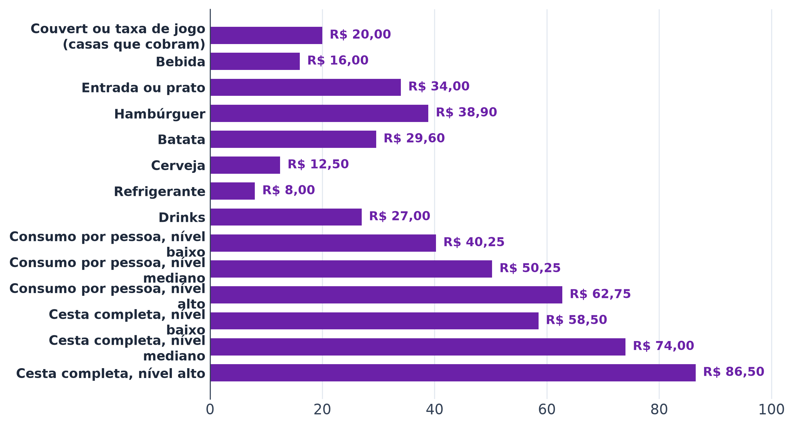
Tabela 7 – Preços nos cardápios
Categoria | Casas com preço | 1º quartil (R$) | Mediana (R$) | 3º quartil (R$)
Couvert ou taxa de jogo (casas que cobram)
Bebida
Entrada ou prato
Hambúrguer
Batata
Cerveja
Refrigerante
Drinks
Consumo por pessoa, nível baixo
Consumo por pessoa, nível mediano
Consumo por pessoa, nível alto
Cesta completa, nível baixo
Cesta completa, nível mediano
Cesta completa, nível alto
Fonte: B1, cardápios transcritos (B1_cardapios_itens_precos.xlsx)
Nota: cada casa entra com a mediana do próprio cardápio na categoria; quartis entre as casas.
Consumo = bebida + entrada ou prato, nas casas com os dois no cardápio; cesta completa = consumo + couvert, só nas casas com couvert encontrado (couvert não encontrado não entra como 0).

Tab 8
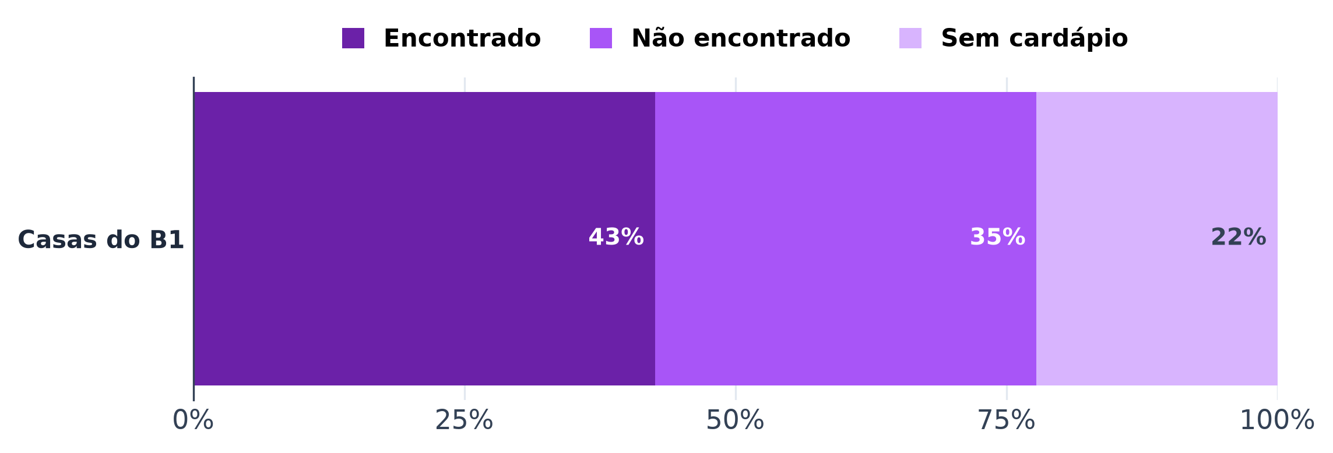
Tabela 8 – Couvert
Situação | Casas | % do total
Couvert ou taxa de jogo encontrado no cardápio
Couvert não encontrado no cardápio
Sem cardápio transcrito
Total
Conferência (total − casas; deve ser 0)
Fonte: B1, cardápios transcritos (B1_cardapios_itens_precos.xlsx)
Nota: "não encontrado" não quer dizer que a casa não cobra; o couvert pode estar fora do cardápio coletado.

Tab 9
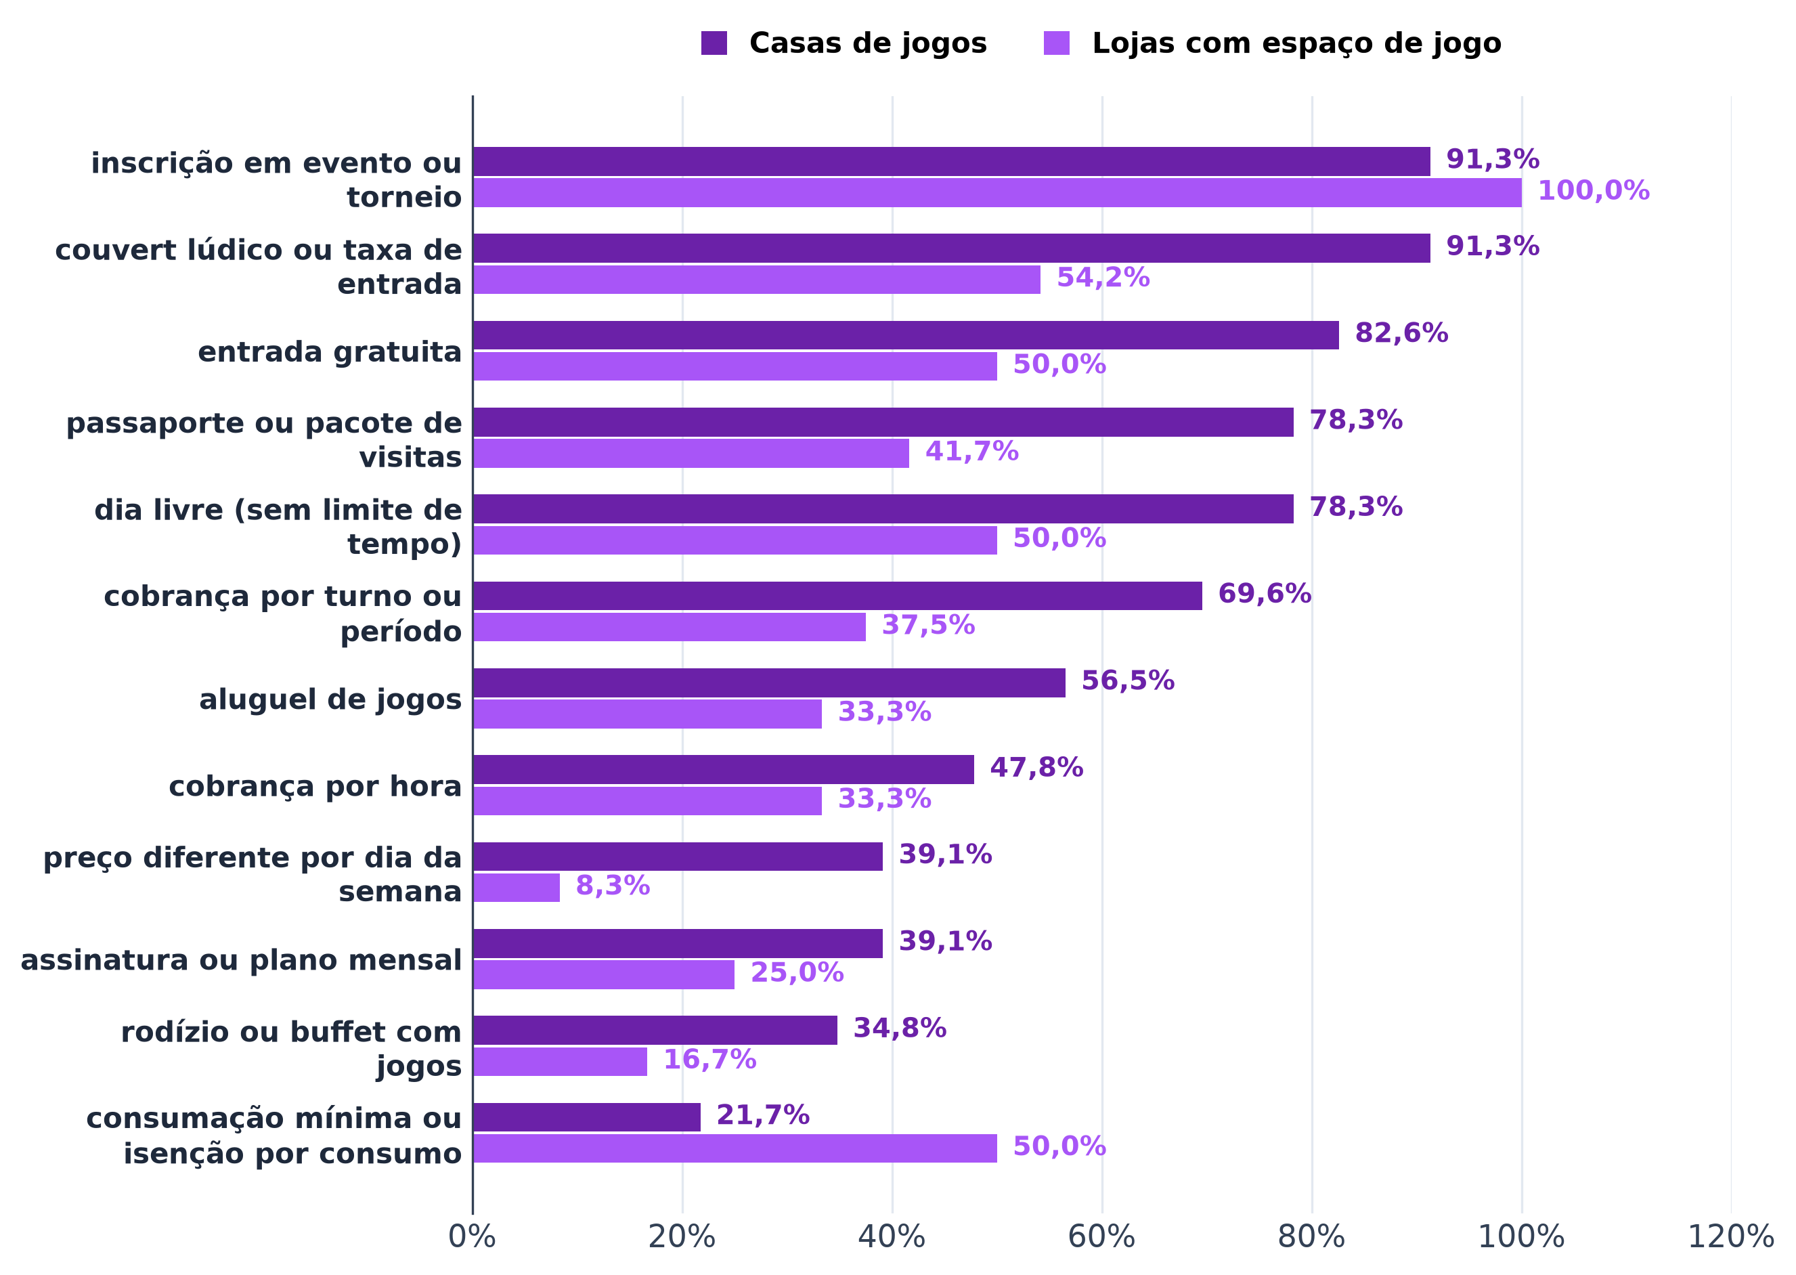
Tabela 9 – Modelos de cobrança citados no Instagram
Modelo | Posts que citam | Estabelecimentos que citam | Casas de jogos que citam | Casas de jogos (total) | Casas de jogos (%) | Lojas que citam | Lojas (total) | Lojas (%)
couvert lúdico ou taxa de entrada | 816 | 34 | 21 | 23 |  | 13 | 24
entrada gratuita | 582 | 31 | 19 | 23 |  | 12 | 24
cobrança por hora | 55 | 19 | 11 | 23 |  | 8 | 24
cobrança por turno ou período | 114 | 25 | 16 | 23 |  | 9 | 24
dia livre (sem limite de tempo) | 579 | 30 | 18 | 23 |  | 12 | 24
passaporte ou pacote de visitas | 142 | 28 | 18 | 23 |  | 10 | 24
assinatura ou plano mensal | 214 | 15 | 9 | 23 |  | 6 | 24
consumação mínima ou isenção por consumo | 140 | 17 | 5 | 23 |  | 12 | 24
preço diferente por dia da semana | 46 | 11 | 9 | 23 |  | 2 | 24
rodízio ou buffet com jogos | 189 | 12 | 8 | 23 |  | 4 | 24
aluguel de jogos | 138 | 21 | 13 | 23 |  | 8 | 24
inscrição em evento ou torneio | 3,549 | 45 | 21 | 23 |  | 24 | 24
Fonte: B1, legendas do Instagram das casas (coletor do Instagram, 2026), análise de legendas
Nota: contagem não exclusiva (um post pode citar vários modelos).

Tab 10
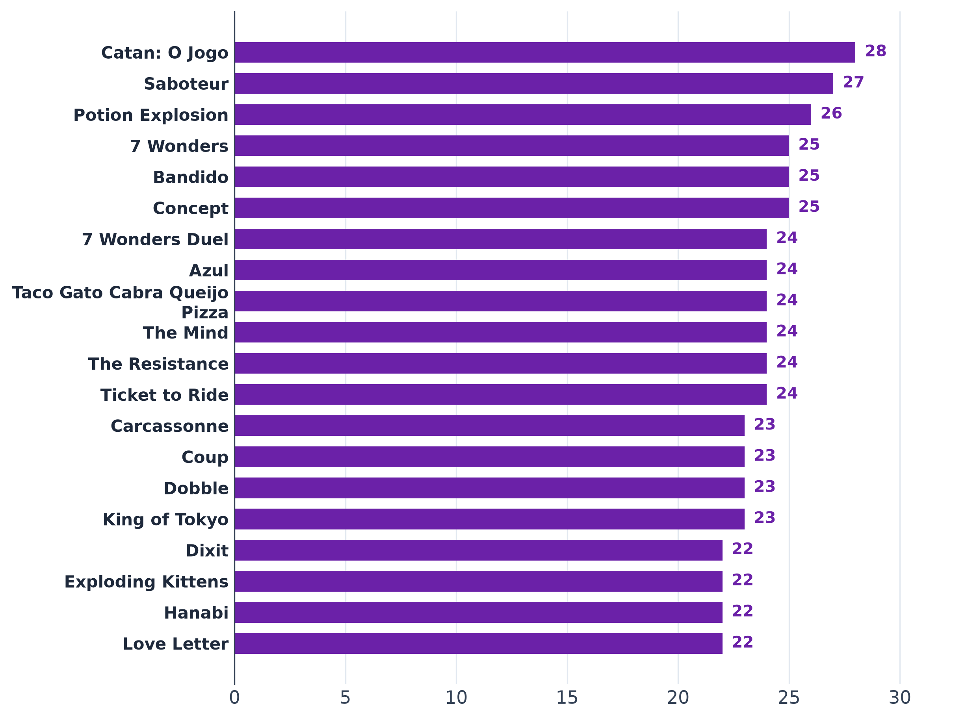
Tabela 10 – Os 20 jogos mais presentes nos acervos publicados (30 acervos)
Jogo | Casas com o jogo | Jogadores (mín.) | Jogadores (máx.) | Duração (min) | Preço provável (R$) | Aluguel (mediana, R$)
Catan: O Jogo | 28 | 3 | 4 | 90 | 349.88 | 40.00
Saboteur | 27 | 3 | 10 | 30 | 105.00 | 17.50
Potion Explosion | 26 | 2 | 4 | 45 | 389.94 | 35.00
7 Wonders | 25 | 2 | 7 | 30 | 304.90 | 40.00
Bandido | 25 | 1 | 4 | 15 | 64.90 | 15.00
Concept | 25 | 4 | 12 | 40 | 299.95 | 30.00
7 Wonders Duel | 24 | 2 | 2 | 30 | 249.90 | 30.00
Azul | 24 | 2 | 4 | 45 | 344.45 | 37.50
Taco Gato Cabra Queijo Pizza | 24 | 2 | 8 | 10 | 62.50 | 15.00
The Mind | 24 | 2 | 4 | 15 | 79.95 | 15.00
The Resistance | 24 | 5 | 10 | 30 | 159.90 | 25.00
Ticket to Ride | 24 | 2 | 5 | 45 | 405.00 | 35.00
Carcassonne | 23 | 2 | 5 | 45 | 299.00 | 30.00
Coup | 23 | 2 | 10 | 15 | 94.95 | 15.00
Dobble | 23 | 2 | 8 | 10 | 94.95 | 15.00
King of Tokyo | 23 | 2 | 6 | 30 | 320.00 | 40.00
Dixit | 22 | 3 | 6 | 30 | 224.95 | 35.00
Exploding Kittens | 22 | 2 | 5 | 20 | 120.00 | 20.00
Hanabi | 22 | 2 | 5 | 30 | 100.00 | 22.50
Love Letter | 22 | 2 | 4 | 20 | 89.89 | 20.00
Fonte: B1, acervos publicados (acervodejogos, Ludopedia, Rejoy e listas das casas) e preços de lojas (B1_cesta_jogos.xlsx)
Nota: preço vazio = jogo sem preço nas lojas consultadas.

